📊 Графики
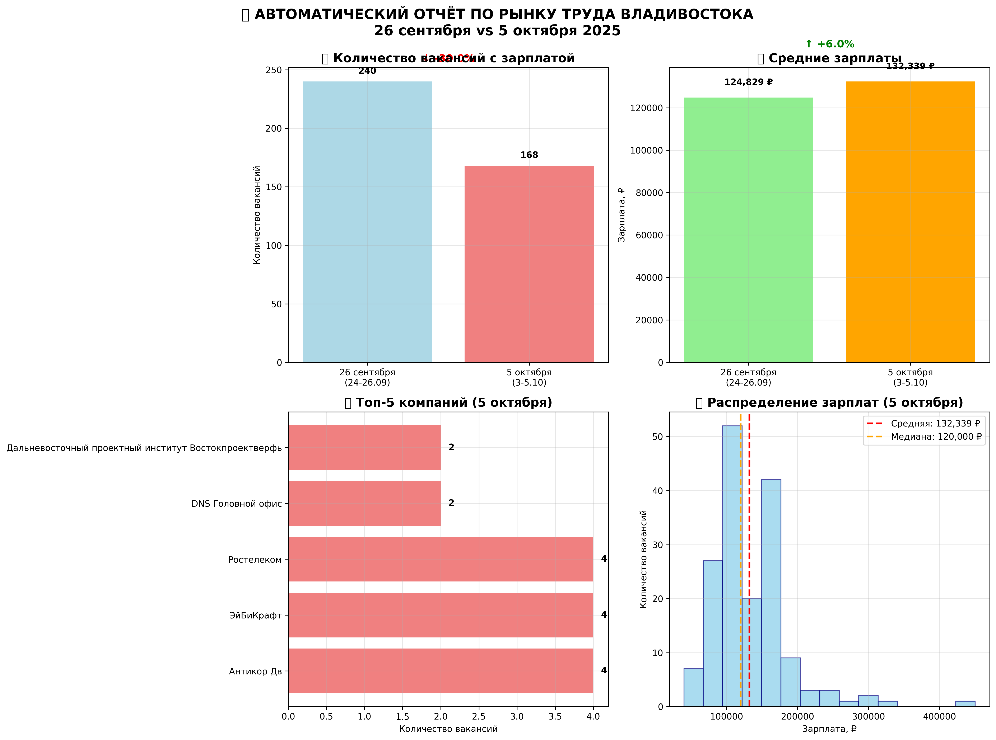

📈 Сводная аналитика рынка труда Владивостока
• График 1: Динамика количества вакансий с зарплатой
• График 2: Динамика средних зарплат
• График 3: Топ-5 компаний по количеству вакансий (5 октября)
• График 4: Распределение зарплат (5 октября)

